图纸信息表
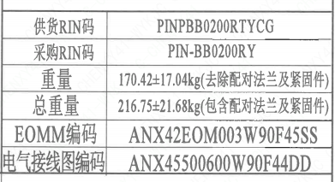
页码 | 表格名称 | 字段名称 | 字段值 | 标准字段名 | 标准字段值
1 | 基本参数表 | 供货RIN码 | PINPBB0200RTYCG | 供货RIN码 | PINPBB0200RTYCG
1 | 基本参数表 | 采购RIN码 | PIN-BB0200RY | 采购RIN码 | PIN-BB0200RY
1 | 基本参数表 | 重量 | 170.42±17.04kg（去除配对法兰及紧固件）
1 | 基本参数表 | 总重量 | 216.75±21.68kg（包含配对法兰及紧固件）
1 | 基本参数表 | EOMM编码 | ANX42EOM003W90F45SS
1 | 基本参数表 | 电气接线图编码 | ANX45500600W90F44DD
1 | 阀门重心信息表 | 整机重心位置 | (15,7,70)
1 | 阀门重心信息表 | 驱动装置重心位置 | (100,34,373)
1 | 行程开关主要性能参数 | 型号 | RLDGC-R8 -600
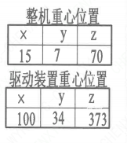
1 | 行程开关主要性能参数 | 额定工作电压（DC） | 48
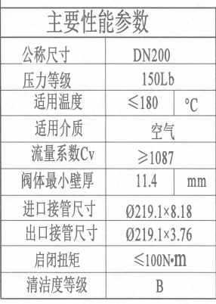
1 | 行程开关主要性能参数 | 额定工作电流（DC） | 2
1 | 行程开关主要性能参数 | 环境温度 | -20~60
1 | 行程开关主要性能参数 | 机械频率 | ≤600次/分钟
1 | 行程开关主要性能参数 | 防护外壳出线孔 | 9mm
1 | 行程开关主要性能参数 | 鉴定等级 | K3ad | 限位开关鉴定程序 | K3ad
3 | 主要性能参数 | 公称尺寸 | DN200 | 阀门入口口径 | DN200
 |  |  |  | 阀门出口口径 | DN200
3 | 主要性能参数 | 压力等级 | 150Lb
3 | 主要性能参数 | 适用温度 | ≤180
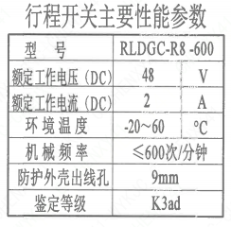
3 | 主要性能参数 | 适用介质 | 空气 | 流体介质 | A
3 | 主要性能参数 | 流量系数Cv | ≥1087 | 设计要求流量系数 | 1087~x
3 | 主要性能参数 | 阀体最小壁厚 | 11.4
3 | 主要性能参数 | 进口接管尺寸 | ∅219.1×8.18 | 入口接管外径 | 219.1
 |  |  |  | 入口接管壁厚 | 8.18
3 | 主要性能参数 | 出口接管尺寸 | ∅219.1×3.76 | 出口接管外径 | 219.1
 |  |  |  | 出口接管壁厚 | 3.76
3 | 主要性能参数 | 启闭扭矩 | ≤100N·m
3 | 主要性能参数 | 清洁度等级 | B | 清洁度等级 | B

试验要求
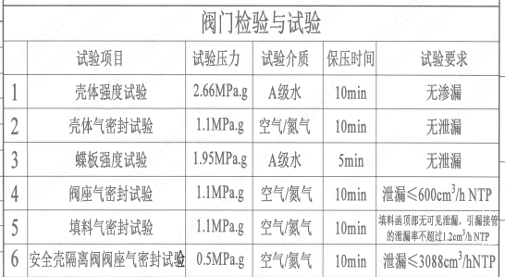
页码 |  | 试验项目 | 试验压力 | 试验介质 | 保压时间 | 试验要求
3 | 1 | 壳体强度试验 | 2.66MPa.g | A级水 | 10min | 无渗漏
3 | 2 | 壳体气密封试验 | 1.1MPa.g | 空气/氮气 | 10min | 无泄漏
3 | 3 | 蝶板强度试验 | 1.95MPa.g | A级水 | 5min | 无泄漏
3 | 4 | 阀座气密封试验 | 1.1MPa.g | 空气/氮气 | 10min | 泄漏≤600cm³/h NTP
3 | 5 | 填料气密封试验 | 1.1MPa.g | 空气/氮气 | 10min | 填料函顶部无可见泄漏，引漏接管的泄漏率不超过1.2cm³/h NTP
3 | 6 | 安全壳隔离阀阀座气密封试验 | 0.5MPa.g | 空气/氮气 | 10min | 泄漏≤3088cm³/h NTP

材料清单
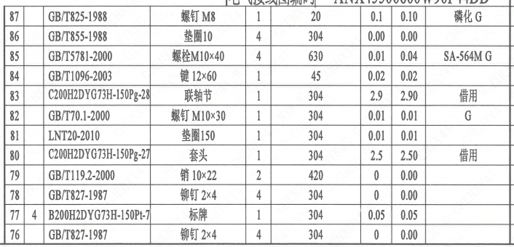
页码 | 序号 | 幅面 | 代号 | 名称 | 数量 | 材料 | 单件 | 总计 | 备注
2 |  |  | C200H2DYG73H-150Pg-00 | 核级手动三偏心蝶阀 | 1 | 组装图
2 | 1 | 2 | B200H2DYG73H-150Pt-1 | 阀体 | 1 | Z2CN18-10 | 90.36 | 90.36 | M3301 G-Q1
2 | 2 |  | C200H2DYG73H-150Pg-02 | 蝶板 | 1 | Z3CN20-09M | 9.4 | 9.40 | M3402 借用
2 | 3 | 3 | B200H2DYG73H-150Pt-2 | 阀轴 | 1 | X6CrNiCu17-04 | 8.5 | 8.50 | M5110 G-Q3
2 | 4 |  | C200H2DYG73H-150Pg-04 | 压板 | 1 | Z2CN18-10 | 1.8 | 1.80 | M3301 借用
2 | 5 |  | LNP61-2008 | 止动垫圈 6 | 12 | 304 | 0 | 0.00
2 | 6 |  | GB/T70.1-2000 | 螺钉 M6×15 | 12 | X6CrNiCu17-04 | 0.01 | 0.12 | M5110 G
2 | 7 |  | C200H2DYG73H-150Pg-05 | 密封圈 | 1 | 304+柔性石墨 | 0.82 | 0.82 | 借用
2 | 8 |  | C200H2DYG73H-150Pg-06 | 垫片I | 1 | 柔性石墨 | 0.02 | 0.02 | 借用
2 | 9 |  | C200H2DYG73H-150Pg-07 | 销 | 1 | X6CrNiCu17-04 | 0.01 | 0.01 | M5110 借用
2 | 10 |  | C200H2DYG73H-150Pg-08 | 阀座 | 1 | Z20C13 | 3.2 | 3.20 | M3202 借用
2 | 11 |  | C200H2DYG73H-150Pg-09 | O形圈I 224×4.6 | 1 | FPM | 0 | 0.00 | 借用
2 | 12 |  | GB/T70.1-2000 | 螺钉 M6×16 | 12 | 304 | 0.02 | 0.24 | G
2 | 13 |  | GB/T77-2000 | 螺钉 M6×14 | 6 | 304 | 0 | 0.00 | G
2 | 14 |  | GB/T119.2-2000 | 销 5×20 | 1 | 420 | 0 | 0.00
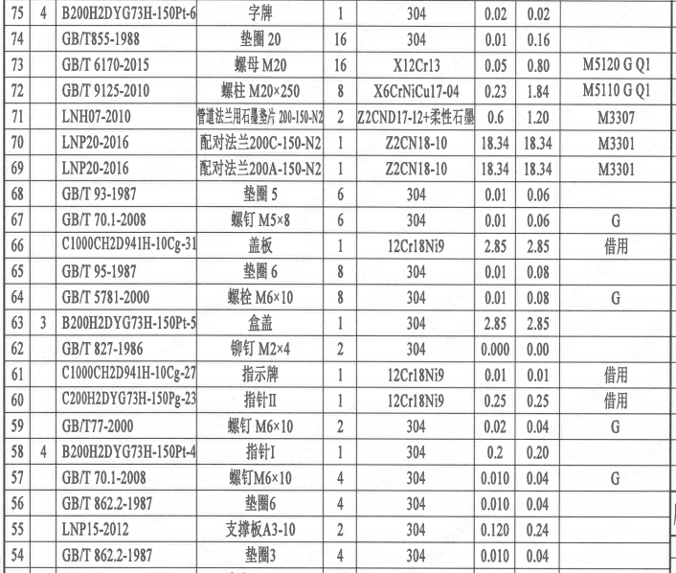
2 | 15 | 4 | B200H2DYG73H-150Pt-3 | 端盖 | 1 | Z2CN18-10 | 0.24 | 0.24 | M3306 G-Q3
2 | 16 |  | C200H2DYG73H-150Pg-11 | O形圈II 38×3.5 | 1 | FPM | 0 | 0.00 | 借用
2 | 17 |  | GB/T5781-2000 | 螺钉M10×30 | 4 | X6CrNiCu17-04 | 0.01 | 0.04 | M5110 G Q1
2 | 18 |  | GB/T855-1988 | 垫圈6 | 4 | 304 | 0 | 0.00
2 | 19 |  | LNB31-2007 | 减摩调整垫 12 | 1 | ZCuAl10Fe3II | 0.05 | 0.05
2 | 20 |  | LNB36-2014 | 对开圆环22 | 1 | ZCuAl10Fe3II | 0.7 | 0.70
2 | 21 |  | C200H2DYG73H-150Pg-12 | 轴承 | 1 | ZCuAl10Fe3II | 0.52 | 0.52 | 借用
2 | 22 |  | GB/T877-1986 | 锥销 8×80 | 2 | X6CrNiCu17-04 | 0.05 | 0.10 | M5110
2 | 23 |  | C200H2DYG73H-150Pg-13 | 密封套I | 1 | ZCuAl10Fe3II | 0.4 | 0.40 | 借用
2 | 24 |  | C200H2DYG73H-150Pg-14 | O形圈Ⅲ 40×5.7 | 3 | FPM | 0 | 0.00 | 借用
2 | 25 |  | C200H2DYG73H-150Pg-15 | O形圈Ⅳ 50×5.7 | 3 | FPM | 0 | 0.00 | 借用
2 | 26 |  | C200H2DYG73H-150Pg-16 | 垫片Ⅱ | 1 | FPM | 0 | 0.00 | 借用
2 | 27 |  | GB/T 9125-2010 | 螺柱 M12×45 | 8 | X6CrNiCu17-04 | 0.2 | 1.60 | M5110 G Q1
2 | 28 |  | GB/T 6170-2015 | 螺母 M12 | 8 | X12Cr13 | 0.05 | 0.40 | M5120 G Q1
2 | 29 |  | GB/T855-1988 | 垫圈 12 | 8 | 304 | 0.02 | 0.16
2 | 30 |  | C200H2DYG73H-150Pg-17 | 支架 | 1 | Z3CN20-09M | 6.06 | 6.06 | M3402 借用
2 | 31 |  | C200H2DYG73H-150Pg-18 | 引漏管 | 1 | Z2CND17-12 | 0.02 | 0.02 | M3304 借用
2 | 32 |  | C200H2DYG73H-150Pg-19 | 密封套Ⅱ | 1 | ZCuAl10Fe3II | 0.29 | 0.29 | 借用
2 | 33 |  | C200H2DYG73H-150Pg-20 | 垫块 | 1 | 420 | 0.22 | 0.22 | 借用
2 | 34 |  | GB/T819.1-2000 | 螺钉 M4×12 | 4 | X6CrNiCu17-04 | 0.02 | 0.08 | M5110 G Q1
2 | 35 |  | GB/T 9125-2010 | 螺柱 M16×70 | 8 | 630 | 0.15 | 1.20 | G
2 | 36 |  | GB/T 6170-2015 | 螺母 M16 | 8 | 304 | 0.05 | 0.40 | G
2 | 37 |  | GB/T 855-1988 | 垫圈 16 | 8 | 304 | 0.01 | 0.08
2 | 38 |  | H2SQ1000Y5-g | 手动装置 | 1 | 部件 | 34.91 | 34.91 | G
2 | 39 |  | CSDZZ-600-66 | 接线端子支撑板 | 2 | 304 | 0.1 | 0.20 | 借用
2 | 40 |  | UJ2-2.5 | 接线端子(带标号片) | 14 | 尼龙PA46 | 0.01 | 0.14 | 上海友邦电气股份有限公司
2 | 41 |  | UJ2-2.5G | 板式安装隔板 | 2 | 尼龙PA46 | 0.01 | 0.02 | 上海友邦电气股份有限公司
2 | 42 |  | E2508(蓝色) | 管形预绝缘短头 | 24 | 钝铜管 | 0.01 | 0.24 | 上海友邦电气股份有限公司
2 | 43 |  | GB/T 70.1-2008 | 螺钉 M4×12 | 4 | 304 | 0.01 | 0.04 | G
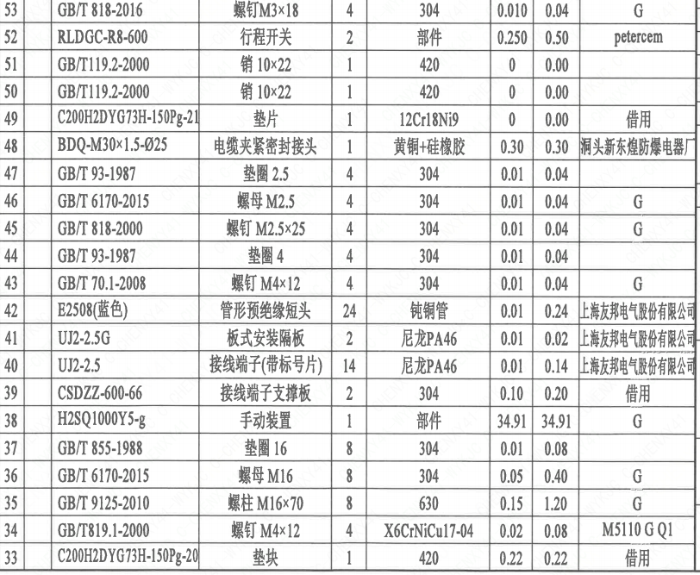
2 | 44 |  | GB/T 93-1987 | 垫圈 4 | 4 | 304 | 0.01 | 0.04
2 | 45 |  | GB/T 818-2000 | 螺钉 M2.5×25 | 4 | 304 | 0.01 | 0.04 | G
2 | 46 |  | GB/T 6170-2015 | 螺母 M2.5 | 4 | 304 | 0.01 | 0.04 | G
2 | 47 |  | GB/T 93-1987 | 垫圈 2.5 | 4 | 304 | 0.01 | 0.04
2 | 48 |  | BDQ-M30×1.5-Φ25 | 电缆夹紧密封接头 | 1 | 黄铜+硅橡胶 | 0.3 | 0.30 | 洞头新东煌防爆电器厂
2 | 49 |  | C200H2DYG73H-150Pg-21 | 垫片 | 1 | 12Cr18Ni9 | 0 | 0.00 | 借用
2 | 50 |  | GB/T119.2-2000 | 销 10×22 | 1 | 420 | 0 | 0.00
2 | 51 |  | GB/T119.2-2000 | 销 10×22 | 1 | 420 | 0 | 0.00
2 | 52 |  | RLDGC-R8-600 | 行程开关 | 2 | 部件 | 0.25 | 0.50 | petercem
2 | 53 |  | GB/T 818-2016 | 螺钉M3×18 | 4 | 304 | 0.01 | 0.04 | G
2 | 54 |  | GB/T 862.2-1987 | 垫圈3 | 4 | 304 | 0.01 | 0.04
2 | 55 |  | LNP15-2012 | 支撑板A3-10 | 2 | 304 | 0.12 | 0.24
2 | 56 |  | GB/T 862.2-1987 | 垫圈6 | 4 | 304 | 0.01 | 0.04
2 | 57 |  | GB/T 70.1-2008 | 螺钉M6×10 | 4 | 304 | 0.01 | 0.04 | G
2 | 58 | 4 | B200H2DYG73H-150Pt-4 | 指针I | 1 | 304 | 0.2 | 0.20
2 | 59 |  | GB/T77-2000 | 螺钉 M6×10 | 2 | 304 | 0.02 | 0.04 | G
2 | 60 |  | C200H2DYG73H-150Pg-23 | 指针II | 1 | 12Cr18Ni9 | 0.25 | 0.25 | 借用
2 | 61 |  | C1000CH2D941H-10Cg-27 | 指示牌 | 1 | 12Cr18Ni9 | 0.01 | 0.01 | 借用
2 | 62 |  | GB/T 827-1986 | 铆钉 M2×4 | 2 | 304 | 0 | 0.00
2 | 63 | 3 | B200H2DYG73H-150Pt-5 | 盒盖 | 1 | 304 | 2.85 | 2.85
2 | 64 |  | GB/T 5781-2000 | 螺栓 M6×10 | 8 | 304 | 0.01 | 0.08 | G
2 | 65 |  | GB/T 95-1987 | 垫圈 6 | 8 | 304 | 0.01 | 0.08
2 | 66 |  | C1000CH2D941H-10Cg-31 | 盖板 | 1 | 12Cr18Ni9 | 2.85 | 2.85 | 借用
2 | 67 |  | GB/T 70.1-2008 | 螺钉 M5×8 | 6 | 304 | 0.01 | 0.06 | G
2 | 68 |  | GB/T 93-1987 | 垫圈 5 | 6 | 304 | 0.01 | 0.06
2 | 69 |  | LNP20-2016 | 配对法兰200A-150-N2 | 1 | Z2CN18-10 | 18.34 | 18.34 | M3301
2 | 70 |  | LNP20-2016 | 配对法兰200C-150-N2 | 1 | Z2CN18-10 | 18.34 | 18.34 | M3301
2 | 71 |  | LNH07-2010 | 管道法兰用石墨垫片 200-150-N2 | 2 | Z2CND17-12+柔性石墨 | 0.6 | 1.20 | M3307
2 | 72 |  | GB/T 9125-2010 | 螺柱 M20×250 | 8 | X6CrNiCu17-04 | 0.23 | 1.84 | M5110 G Q1
2 | 73 |  | GB/T 6170-2015 | 螺母 M20 | 16 | X12Cr13 | 0.05 | 0.80 | M5120 G Q1
2 | 74 |  | GB/T855-1988 | 垫圈 20 | 16 | 304 | 0.01 | 0.16
2 | 75 | 4 | B200H2DYG73H-150Pt-6 | 字牌 | 1 | 304 | 0.02 | 0.02
2 | 76 |  | GB/T827-1987 | 铆钉 2×4 | 4 | 304 | 0 | 0.00
2 | 77 | 4 | B200H2DYG73H-150Pt-7 | 标牌 | 1 | 304 | 0.05 | 0.05
2 | 78 |  | GB/T827-1987 | 铆钉 2×4 | 4 | 304 | 0 | 0.00
2 | 79 |  | GB/T119.2-2000 | 销 10×22 | 2 | 420 | 0 | 0.00
2 | 80 |  | C200H2DYG73H-150Pg-27 | 套头 | 1 | 304 | 2.5 | 2.50 | 借用
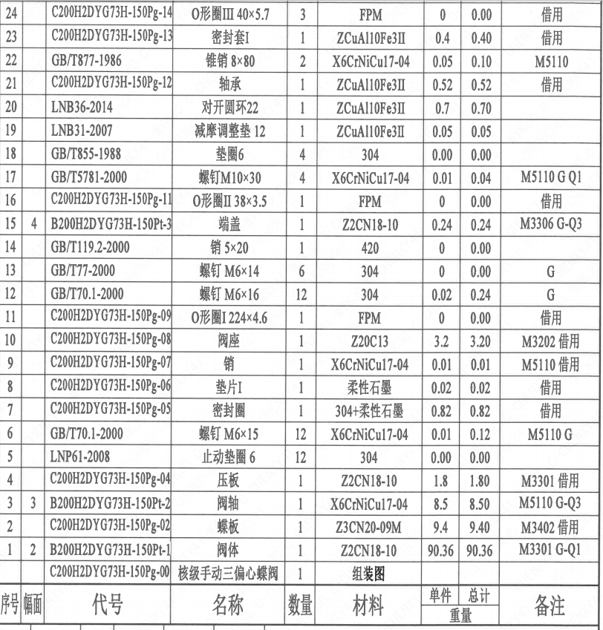
2 | 81 |  | LNT20-2010 | 垫圈150 | 1 | 304 | 0.01 | 0.01
2 | 82 |  | GB/T70.1-2000 | 螺钉 M10×30 | 1 | 304 | 0.01 | 0.01 | G
2 | 83 |  | C200H2DYG73H-150Pg-28 | 联轴节 | 1 | 304 | 2.9 | 2.90 | 借用
2 | 84 |  | GB/T1096-2003 | 键 12×60 | 1 | 45 | 0.02 | 0.02
2 | 85 |  | GB/T5781-2000 | 螺栓M10×40 | 4 | 630 | 0.01 | 0.04 | SA-564M G
2 | 86 |  | GB/T855-1988 | 垫圈10 | 4 | 304 | 0 | 0.00
2 | 87 |  | GB/T825-1988 | 螺钉 M8 | 1 | 20 | 0.1 | 0.10 | 磷化 G

技术要求
页码 | 字段名称 | 内容
1 | 技术要求-1 | 1、产品设计、制造、检验应符合《核岛蝶阀技术规范书》（ANX47500019DNHX44DS）及《核岛蝶阀采购要求及清单（核岛系统）》（ANX47500019DNHX44GN）及RCCM压水堆核岛机械设备设计和建造规则2007版的规定；
1 | 技术要求-2 | 2、法兰符合ASMEB16.5NPS8的规定；
1 | 技术要求-3 | 3、表示整机的重心，表示驱动机构的重心；
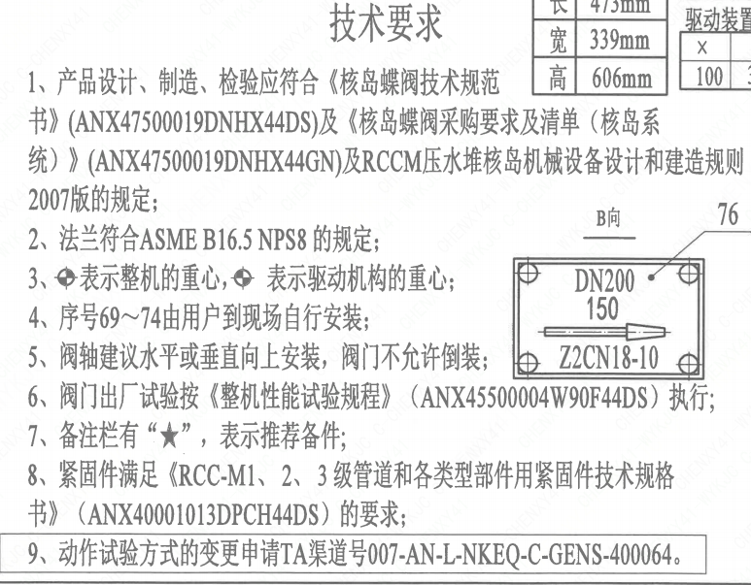
1 | 技术要求-4 | 4、序号69~74由用户到现场自行安装；
1 | 技术要求-5 | 5、阀轴建议水平或垂直向上安装，阀门不允许倒装；
1 | 技术要求-6 | 6、阀门出厂试验按《整机性能试验规程》（ANX45500004W90F44DS）执行；
1 | 技术要求-7 | 7、备注栏有“★”，表示推荐备件；
1 | 技术要求-8 | 8、紧固件满足《RCC-M1、2、3级管道和各类型部件用紧固件技术规格书》（ANX40001013DPCH44DS）的要求；
1 | 技术要求-9 | 9、动作试验方式的变更申请TA渠道号007-AN-L-NKEQ-C-GENS-400064。
1 | 采购要求及清单文件编码 | ANX47500019DNHX44GN

